raw
学习压力 | 14 | 0.11570247934
父母/家庭关系 | 10 | 0.082644628099
朋友/人际关系 | 10 | 0.082644628099
考试测试 | 8 | 0.057851239669
恋爱/异性 | 7 | 0.066115702479
追星/偶像 | 7 | 0.057851239669
学业 | 6 | 0.04958677686
天气 | 5 | 0.04132231405
周边环境 | 4 | 0.03305785124
托福成绩 | 4 | 0.03305785124
猪队友/小组项目 | 4 | 0.03305785124
做不完的事情 | 4 | 0.03305785124
烦人的规则 | 3 | 0.02479338843
朋友间的争吵 | 3 | 0.02479338843
睡眠 | 3 | 0.02479338843
财富自由 | 3 | 0.02479338843
饮食 | 3 | 0.02479338843
输掉游戏 | 3 | 0.02479338843
网络谣言 | 2 | 0.01652892562
体育 | 2 | 0.01652892562
影视 | 2 | 0.01652892562
食堂饮食 | 2 | 0.0082644628099
自己的所作所为是否值得 | 1 | 0.01652892562
过的生活是否是自己所追求的 | 1 | 0.0082644628099
健康 | 1 | 0.0082644628099
娱乐时间 | 1 | 0.0082644628099
是否达成计划 | 1 | 0.0082644628099
做完某事的成就感 | 1 | 0.0082644628099
个人形象 | 1 | 0.0082644628099
卫生环境 | 1 | 0.0082644628099
遭遇不幸 | 1 | 0.0082644628099
竞争队手 | 1 | 0.0082644628099
购物 | 1 | 0.0082644628099
谈话的态度 | 1 | 0.0082644628099
 | 121

 | 242

dashboard
emotion | students / | status | Overall Polling Events & Results
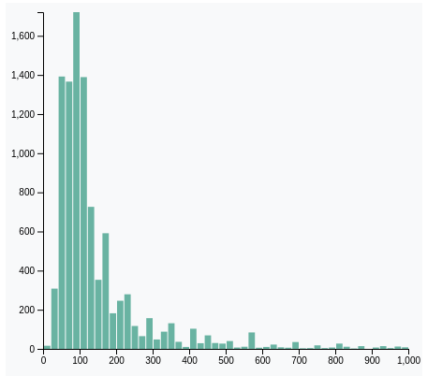
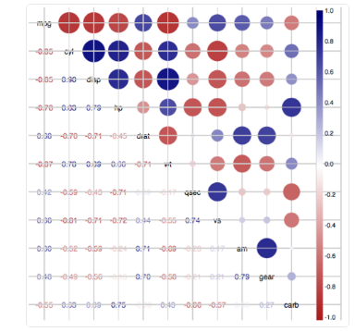

 |  |  |  |  | GPA vs. emotion status y: GPA records (upper - recent) x: individual radius/color: GPA rank / Emotion Status

 | Indivadual Status
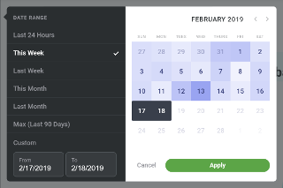 < | Name Events: | Somebody 1. done some two days ago | 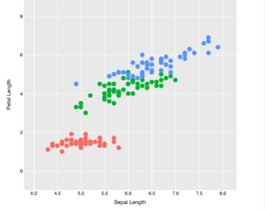 Emotion Indicators Distribution | > | toggle on/off: Study & Personal Relation y: Inicator value x: Indicator (z weight?) color: red unhappy – green happy

Emotion Chart: x: happy – unhappy, y: students count This chart demonstrating that most students are happy

Study & Personal Relation x: study (scores) y: Realation color: red unhappy – green happy

Indivadual Breifing: Left: recent events record Right: all indicators status, from red / bad to blue / happy

